Chi tiết địa chất
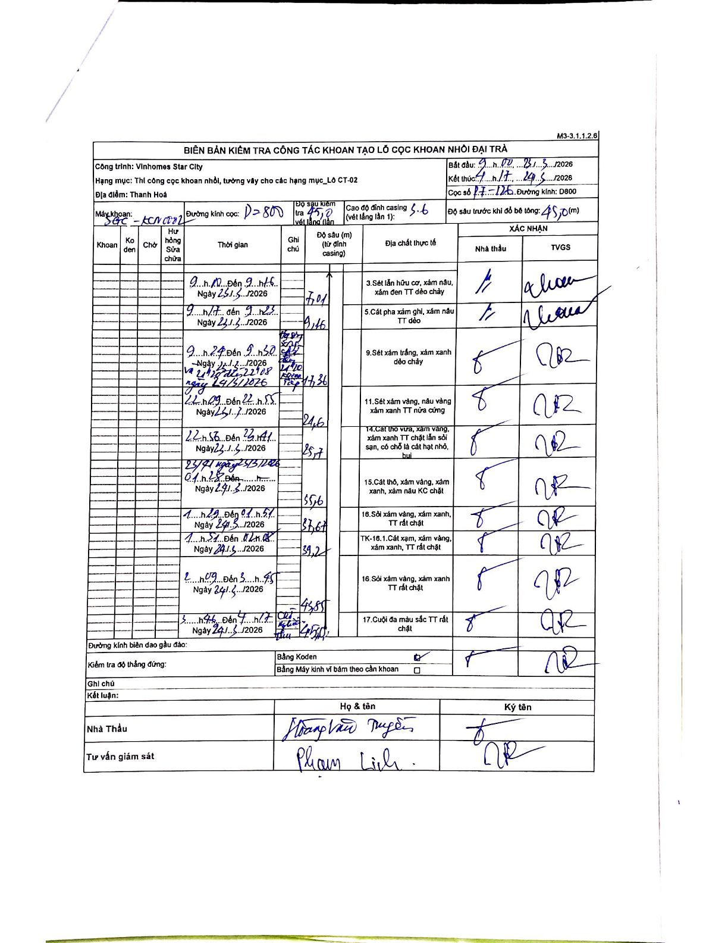
Dự án | Star City Thanh Hóa
Hạng mục | Thi công cọc khoan nhồi, tường vây cho các hạng mục_Lô CT-02
Tên bộ phận | Lô CT-02
Số hiệu cọc | P.I-126
Tên Máy khoan | SGC-KCN0002
Đường kính | D800
Bắt đầu thi công | 09:00 23/01/2026
Kết thúc thi công | 04:17 24/01/2026

Địa chất TT | Đường kính | Mô tả lớp thiết kế | Từ (h) | Đến (h) | Cao độ từ | Cao độ đến | T.Gian (h) | Dài (m) | V (m/h) | Ghi chú
1 | D800 | Sét lẫn hữu cơ, xám nâu, xám đen TT dẻo chảy | 09:00 23/01/2026 | 09:15 23/01/2026 | -5.6 | -7.01 | 0.25 | 1.41 | 5.64
2 | D800 | Sét pha xám ghi, xám nâu TT dẻo | 09:17 23/01/2026 | 09:23 23/01/2026 | -7.01 | -9.46 | 0.1 | 2.45 | 24.5
3 | D800 | Sét xám trắng, xám xanh dẻo chảy | 09:24 23/01/2026 | 09:50 23/01/2026 | -9.46 | -17.36 | 0.43 | 7.9 | 18.23 | Máy hỏng từ 11:20 đến 22:08
4 | D800 | Sét xám vàng, nâu vàng xám xanh TT nửa cứng | 22:09 23/01/2026 | 22:55 23/01/2026 | -17.36 | -21.6 | 0.77 | 4.24 | 5.53
5 | D800 | Cát thô vừa, xám vàng, xám xanh TT chặt lẫn sỏi sạn, có chỗ là cát hạt nhỏ, bụi | 22:58 23/01/2026 | 23:41 23/01/2026 | -21.6 | -25.7 | 0.72 | 4.1 | 5.72
6 | D800 | Cát thô, xám vàng, xám xanh, xám nâu KC chặt | 23:41 23/01/2026 | 01:28 24/01/2026 | -25.7 | -35.6 | 1.78 | 9.9 | 5.55
7 | D800 | Sỏi xám vàng, xám xanh, TT rất chặt | 01:29 24/01/2026 | 01:51 24/01/2026 | -35.6 | -37.6 | 0.37 | 2 | 5.45
8 | D800 | TK-16.1. Cát xạm, xám vàng, xám xanh, TT rất chặt | 01:51 24/01/2026 | 02:08 24/01/2026 | -37.6 | -39.2 | 0.28 | 1.6 | 5.65
9 | D800 | Sỏi xám vàng, xám xanh TT rất chặt | 02:09 24/01/2026 | 03:45 24/01/2026 | -39.2 | -43.85 | 1.6 | 4.65 | 2.91
10 | D800 | Cuội đa màu sắc TT rất chặt | 03:46 24/01/2026 | 04:17 24/01/2026 | -43.85 | -45.3 | 0.52 | 1.45 | 2.81

ẢNH BIÊN BẢN GỐC

